상품제안서
알바트로스 기능성 루프 골프등산타올 | 상품코드: S22748

 |  |  |  |  |  |  | 02-713-8555 | www.synergygift.co.kr
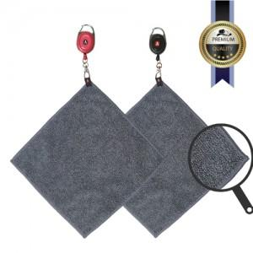 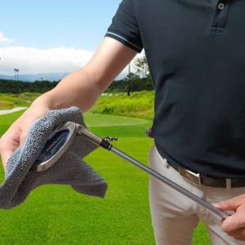 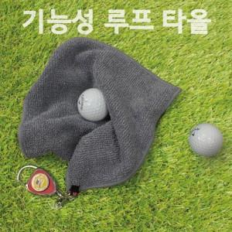

【상세/제작정보】 | 자수비 15자 기준입니다 15자 이상 별도문의 바랍니다.

【인쇄/포장옵션】 | 자수 / 포장지포장

【공급단가】 | 수량 | 100~ | 300~ | 500~ | 1,000~ | 3,000~
*VAT별도 | 단가 | 9,050원 | 8,720원 | 8,380원 | 8,050원 | 7,850원

【상품 URL】 | https://www.synergygift.co.kr:443/src/goods_detail.php?gdno=22748

